游戏感受
分类 | 内容 | 评论人
关卡体验 | 前面5个关卡没有吸引到玩家。比较乏味。 | 张钧 | 不处理
 | 技能使用不爽， | 郑耀德
 | 魔法兵有点恶心 法球追踪的太厉害了。 前期出的法师兵丢的球会追踪，角色很容易被打断，有点挫折不适感。 | 董志强 | 法师怪我的设定就是这样但是解法其实是有的，就是你看他攻击你走远然后一个翻滚就可以多掉，也就是说在面前一个后翻滚到后面然后用左右翻滚是可以躲掉的，但是关卡里不能放很多不是必要就用物理系远程怪物去代替（战神里的法师怪比这个还要猛） | 已修复（前7关所有远程怪物替换成波斯长枪兵，第8关后的波斯法师兵数量也相对减少）
 |  | 林洪伟
 |  | 蒋学驽
 |  | 高翔
 |  | 何礼洪
 |  | 李中艳
 |  | 温炯成
 | 第五关进第二个场景奎爷朝向不对。 | 董志强 | 已修复
 | 2-4关太难。 | 董志强 | 已将所有远程怪替换成近程怪，且怪物数量相对减少，考虑优先加强关卡的提示性，包括指示UI和文字说明，如果仍有难度再考虑其他解决方法
 |  | 欧尘
 |  | 冯智威
 |  | 欧阳冬丽
 |  | 高翔
 |  | 秦志
 |  | 翁文钊
 | 巨人关体验不是太好，建议多细调下，比如延长boss可被打头的时间，延长boss预警时间等 | 林洪伟
 | 没有可以聚怪的招，怪刷出点是包围状的时候觉得有点无力。没有向同一个方向推怪的招，现在怪是越打越往外，而不是往主角前方(霸道天下里是往主角前方的)。 | 林洪伟
 | 1-9关目的性、策略性不强，数值与玩法没有结合，独眼巨人boss血条看不见 | 刘梦 | 已重新修改玩法机制，补充了缺少的程序和美术需求
 |  | 郑耀德
 |  | 蒋学驽
 |  | 翁文钊
 | 1-9关，副将的血条没显示在屏幕边上，弩车应该不会打靠的很近的主角，弩车应该要有个明显的预警和音效。还有杂兵一直出的是 | 黄海波
 | 1-10关BOSS第一次虚弱时正好播放过场动画 | 刘梦 | 已调整
 | 1-10 巨型泰坦，镜头奇怪 | 郑耀德
 | 1-10关泰坦死亡比较突然，相较于其他BOSS没有死亡的快感 | 刘梦
 |  | 蒋学驽
 | 1-10关的半管血出过场还是再吐槽一下 | 李中艳 | 已调整
 | 1-10打巨人boss体验一般，巨人的右手打完第一次就打不到了，只能一直打左手，巨人头被打的动作好像衔接不上，一抽一抽的。 | 罗钧霆
 | 1-3 羊头BOSS太蠢，无出彩之处。1-4的石头精英同羊头 | 郑耀德 | 这只怪物是很失败我要修改掉，这个模型要修改，这个造型可变化太少了
 | 1-3 闪避按钮最好加在第3，落石飞来不能闪，天不爽了。
 | 1-5蝎子太弱，无套路，无节奏变化，战斗镜头还需细调 | 郑耀德 | 蝎子是有套路的，但是弱是因为是第5关，他不会太强因为是来表演的，我做过一个强的版本体验的结果是第5关就被卡住了体验不好，所以就削弱成这样的，如果要修改，就修改成把喷毒的CD减少，这样会给你紧张感
 | 推镜+对话增加可跳过功能，推镜增加“隐藏玩家技能位移UI”的选项 | 刘梦 | 已修复
 | 1-8这个关卡非常奇怪，在去BOSS之前的最后一个平台，镜头拉得非常远，但上台阶时却很近，仰角很大，视野非常窄很压抑。 还是1-8，BOSS羊头出现时我是懵逼的，这跑上一个奥斯匹斯山上的神殿一样的地方，出来的是个这玩意儿？而且这里不是条死路么？ 关卡环境和剧情表达有非常违和的冲突。 | 蒋学驽 | 镜头已修复

数值体验 | 20关，难度跳跃过大。 | 董志强
 | 守护家人比较难打，家人的皮太薄 | 林洪伟 | 调整中，数值已调整过一版，体验了再看
 | 1-5蝎子boss太容易打 几下就死了。 | 董志强
 | 1-5现在的BOSS基本上可以使用技能一套带走，技能和普攻的输出伤害差过大 | 刘梦
 |  | 高翔 | 技能伤害倍率是有点偏高，降低10%先
 |  | 罗钧霆
 | 每一个关卡的完结也很快，让人觉得游戏一开场，还没跑多远，杀了几只就结束了，影响游戏体验的 | 恩光
 | 属性伤害初始值太高了。这个伴随着整个战斗，不像神器那样有次数限制，而且带有各种附加效果，伤害初始应该设低点，然后通过成长来提高变强。 | 高翔 | 属性伤害倍率是养属性逐渐养起来的，正常情况下不会开始就这么高，目前版本只是为了版本需要
 | 治疗宠物的质量亮小，没有强烈的感觉。 | 黄海波
 | 120秒通关条件无法达到建议在前20关用其他的替换。 | 翁文钊

系统节奏 | QTE：牛头太容易死。 | 董志强 | 建议海波在触发机制上着手处理，在当前机制下只改触发血量的效果不能很好的解决该问题
 |  | 李中艳
 | 使用大QTE杀死怪物的感觉没有普通BOSS死亡的感觉震撼 | 刘梦
 | 大QTE缺少模糊、镜头震动、飙血特效，而且有时会把怪物卡出墙外 | 黄海波
 | 大QTE，需要文字说明和图片说明，第一次我会觉得是点击怪物头上的标志去触发QTE而不是QTE按钮，大QTE按钮时间相应应该长一些 | 翁文钊 | 指引已添加。
 | 挑空技能有点鸡肋，小怪打两下就死 大怪又挑不起来，使用场合太少。 | 董志强
 |  | 林洪伟
 | 挑高空技能的引导时的镜头不行，又有仰角 | 郑耀德 | 已提给美术修改场景。
 | 斩打刺效果不清晰 | 林洪伟 | 在手机上看得很清楚啊。
 | 斩打刺属性描述字有点小，相比其它界面的字，看的更累 | 李中艳 | 在手机上看得很清楚啊。
 | 元素属性效果不清晰。 | 林洪伟 | 在手机上看得很清楚啊。
 | 霸体解除时机太模糊。 | 郑耀德
 | 很多招都是三连击，使得战斗节奏很拖拉 | 林洪伟
 | 竞技场敌我双方区分度低 | 刘梦 | 修改方案为地方头顶持续显示明显的血条，做一个新的血条的UI要比现在更加明显一些，而我方没有就可以区别开了
 |  | 冯智威
 |  | 郭鹏
 |  | 翁文钊
 | 主角的技能开启晚于宠物，这个顺序应该是很少游戏这么做。 | 高翔 | 目前这样开启体验起来没有异常感

BUG
 | 神侍经常性迷路。 | 董志强 | 迷路问题已经修改了他会优先跟随主角然后在范围内找敌人攻击，如果没敌人他就不攻击
 |  | 林洪伟
 |  | 欧尘
 |  | 刘梦
 |  | 欧阳冬丽
 |  | 罗钧霆
 |  | 黄海波
 | 神侍在第十关无效果。 | 董志强 | 第十关不要带宠物
 | 施放技能时切换武器 图标显示切换了实际武器没变。 | 董志强
 | 奎爷的链刃的第二个技能的第一下太抢眼，火久久不散却没伤害 | 林洪伟
 | 哈迪斯断臂后复原 | 刘梦
 | 1-8关第一波怪，最后一只波斯斧头兵死亡后尸体不消失 | 刘梦 | 已修复
 | 2-1关宝箱找不到的新手引导 | 刘梦 | 已增加
 | 保护塔利娅 队友头像用女头石像 别用石像头盔。 | 谢建 | 现在只有活动本用到那个血条UI，如果关卡也需要用，需要提程序需求
 | 宝箱抽奖动画BUG | 高翔
 | 第一次启动游戏，主城镜头两次 | 李中艳
 | 哈迪斯之血被怪打死了不会进行结算，要重新来打，感觉很差 | 李中艳 | BUG，已修复。
 | 第2个神侍孔位还未解锁，像关卡进入界面上的第2个孔位该锁住 | 李中艳 | 列入修改计划。
 | 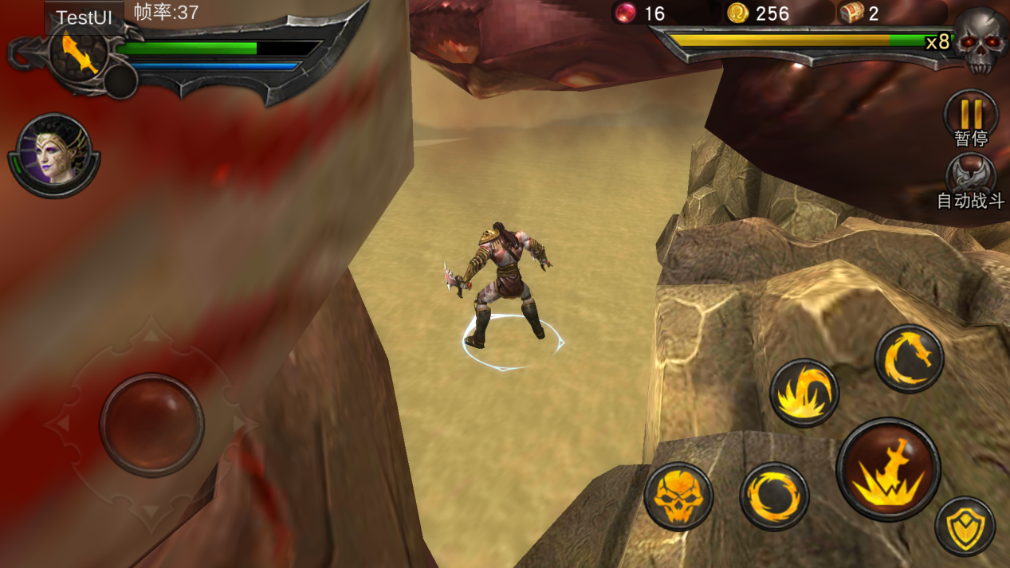 泰坦巨人战斗，右手的bug点，攻击不到主角，主角可以打到右手。 | 秦志
 | 宝箱概率太坑爹，完全不随机 | 黄海波 | 体验版本有些神侍没有，用其它的替代了，概率体验起来是会有点异常
 | 宝箱飞金币和宝物总是在宝箱消失之后，而不是宝箱打开的瞬间。 | 黄海波 | 已修复
 | 1_10关巨人打完可以翻滚过去到墙外结算 | 翁文钊 | 求具体细节，然后修复
 | 黑暗女神：加血技能加不到翻滚中的主角，事件优先级要调高一些 | 翁文钊
 | 弩车不应该有自动朝向（取消AI和技能里的自动朝向参数） | 翁文钊 | 根据玩法的调整修改

音效 | 音效单调，感觉不到位。 | 刘梦 | 已列入修改计划
 | 现在现有背景音乐加的过于生硬，链接的很强迫，主城背景音效久了太压抑听久了想关掉。怪物受击声音难听，打斗时声音没有主次.音效太少新开启功能无音效，主城弹出界面按钮无音效，升级无音效，点击关卡无音效，剧情无音效。抓怪连击无音效。（总之音效过于缺乏） | 谢建
 | 游戏内的音效果一般般的，听久了会烦躁，个人觉得要有旁白会好些，不会老都是那些音乐一直重复 | 恩光
 | 升级没声音，不热血。获得物品也没声音，背景音乐有杂音。声音很影响体验 | 温炯成 | 升级音效还在制作中

其他 | 对白剧情关卡介绍读起来略尴尬。 | 董志强 | 会阶段性统一修改的。
 | 14关手打三次没过 挂机打过去了 | 董志强 | 见上
 | 第四关气力系统引导的时候，会让人误以为boss霸体的原因是因为他格挡了，而不是他处于气力状态 | 林洪伟
 | 大剑很多大招追踪性能不太好，总是打不到敌人 | 林洪伟
 |  | 黄海波
 |  | 温炯成
 | 宠物大招的使用几率降低，让宠物多用小招(普通攻击) | 林洪伟 | 普攻CD我修改成了3秒大招是15秒以上现在宠物会频繁施放普攻了
 | 建议引导刚开始0.5s不允许点击，有时候只是下意识点到，还没看清楚说明，或者缓存下，0.5s后才帮他点 | 林洪伟 | 已修改（不包括引导）
 | 3. 战斗中弹出的说明界面有点破坏节奏，而且因为之前一直在做点击屏幕的操作，会被手滑关闭掉。 | 欧尘
 | 战斗告一段落切换到剧情模式的时候，容易因为之前在做点击屏幕的操作而错过若干对话。 | 欧尘
 | 建议制作随机名字 | 欧尘 | 这个会有的。
 | 新手引导高亮某个按钮的时候，按钮之外的部分暗得几乎看不见。 | 欧尘 | 这个没问题吧。
 | 再讲一个剧情就是黑暗女神……excuse me这禁锢有点太弱了吧，黑暗女神和主角老婆的实力差距就只有圆笼子和方笼子的区别？？？ | 蒋学驽
 | 怪物打完后，地上最好加一条长长的提示方向的箭头。 | 谢建 | 不处理
 | 始终感觉金币副本刷几只至少能打断主角的怪会比较好玩一点。 | 高翔
 | 神侍可培养的时候出现的叹号的位置在出战标签的右边，感觉应该在头像右边才对。 | 高翔 | 待讨论决定。
 | 在结算时，由于主角所处的位置不固定会产生各种穿帮。不如结算时主角从场景中消失，直接在结算界面左边播放一个庆祝动作，主角不用站在地上，最多在脚底加个特效好了。 | 高翔 | 待讨论决定。
 | 英雄界面属性分页左边展示的应该是玩家的模型而不是武器模型。 | 高翔 | 列入修改计划。
 | 关卡任务目标的提示表现比较差，“确定”操作纯属多余 | 李中艳 | 不确定是否需要处理
 | 等级提升1级后，要操作升级的东西过多，有点疲劳 | 李中艳 | 思考中，暂时还没有想到好办法
 | 画面很卡，我的oppor9进游戏一开始战斗，特效不流畅就不想玩了 | 李中艳
 | 过场动画和正式战斗之间的衔接可以更好一点，例如1-4里，明明过场动画里蝎子和实体已经在那里了，正式战斗的时候又没了。 | 罗钧霆 | 不处理
 | 哈迪斯和守护：模式差不多，守护感觉波数略多，打起来时间有点长。 | 罗钧霆
 | 公会：目前好像没什么实质性的作用，公会内玩家的互动不多，建议增加捐神侍碎片功能，参照皇室战争。 | 罗钧霆 | 目前只完成了公会基础功能，后续添加公会活动后会有趣
 | 聊天：不能留言给离线的玩家，只能够在线聊天。 | 罗钧霆
 | 主城不能查看主角的等级，没有背包显示主角目前获得的所有物品。 | 罗钧霆 | 主城的显示内容会跟进调整，展示玩家等级与出战神侍重要信息
 | 指引比较傻，关卡比较简单，会直接一次打通很多关，然后出现新的功能，不跟随指引去一个个点击。 比如已经自己去打过金币副本了，金币副本还在CD中，会指引我去点击还在cd中的金币副本。 没金币了，指引升级装备、角色属性等（已经在指引前升级过） | 秦志 | 这是bug，已修改。
 | 宠物的存在感太低，能增加如 范围性降低敌方移动速度（光环？）、增加主角速度，主角刚体之类的，容易体现宠物的存在感的技能。 | 秦志 | 光环做在天赋里，我已经列出了宠物的天赋，有光环有针对PVP PVE的，会有不同的效果，至于增加速度这种不要加会有影响，霸体也不建议，因为会导致BUG
 | 巨型炮弹蓄力很久，伤害却很低，一次打4分之一血也没问题吧觉得。 | 秦志
 | 抽到宠物的时候，宠物总感觉应该做个装逼动作，然后说句话，星级 | 黄海波 | 神侍获得展示界面，神侍出场是应该加标志性动作，后续跟进
 | 宝箱藏得真好，前20关的打开全部宝箱条件没一次达成的。感觉可以摆的明显一点，特别是玩法特别紧张的时候，建议是直接让宝箱放在必定经过的路径上。后面可以逐渐藏得深一点 | 黄海波 | 已调整
 |  | 翁文钊
 | 已通关的副本应该可以不用再播剧情了吧（建议）。 | 徐建龙 | 待讨论决定。
 | 邮件应该可以增加删除邮件功能。 | 徐建龙 | 现在普通邮件固定时间后会自动删除，暂不修改设定。
 | 没有很多公告提示的东西，比如创建了新公会，玩家升到了多少级这些，前面基本都是自己过副本和升级装备，少了交互性，而且副本也有点难（前10难度就很大了，没玩过战神的小白玩家基本过不了，国内游戏一般都是前面副本难度很低让新玩家很爽的3星过关才对），没有交互又难度大，玩家很容易没信心玩下去而流失。 | 徐建龙 | 走马灯功能还未开发，有待开发；前10关暂时还未感觉到难度，继续观察难度反应状况
 | 还有技能升级没有全部升级 很蛋疼，主角和神侍都是 | 温炯成
 | 1_7引导浮空，普攻就能打死台子上的怪，而引导确要我去放完技能。 | 翁文钊 | 台子上的怪的血量还可以细调下
 | 1_3剧情对话不要跳过2次，跳过一次后又出现一段对话 | 翁文钊 | 1-3没有对话。是不是记错了。

美术问题
分类 | 内容 | 评论人
UI | UI 界面太暗 | 张钧
 | 游戏界面是一种暗黑的风格，跟游戏的风格很搭配的，只是有点点粗糙 | 恩光
 | 进副本后出现的任务目标的弹出框，感觉有点小气。 | 欧尘
 | 战争学院那些活动，希望有简短的活动规则说明。 | 欧尘
 | 现有的波次UI不够明显，且波次变动时玩家没有感觉 | 刘梦
 | 包括“恭喜获得”的奖励UI和BOSS出场的“BOSS UI”，与整体游戏风格不符，需要优化重新制作 | 刘梦
 | 哈迪斯之血的小地图这个方向放，感觉出怪在右边，实际上是在前边出怪的 | 冯智威
 | 主城界面UI看看后面怎么调整布局优化下主要是顶部和右侧弹出区域。顶部看看战力和VIP体力什么的整合在一条 。右边弹出区域和右下整合 。 升级弹出数值时看看加个半透明黑底试试，让数值更明显。 战斗界面 三连击技能提示 得优化 | 谢建
 | 点击屏幕关闭那几个字总感觉有点随便或者多余 | 何礼洪
 | 关卡界面中，那1，2，3，4的数字总让我认为那是级类 的标示；另外那个已经打出星的关卡和未打出星的关卡实在不明显，我一到这个界面犯懵了 | 何礼洪
 | 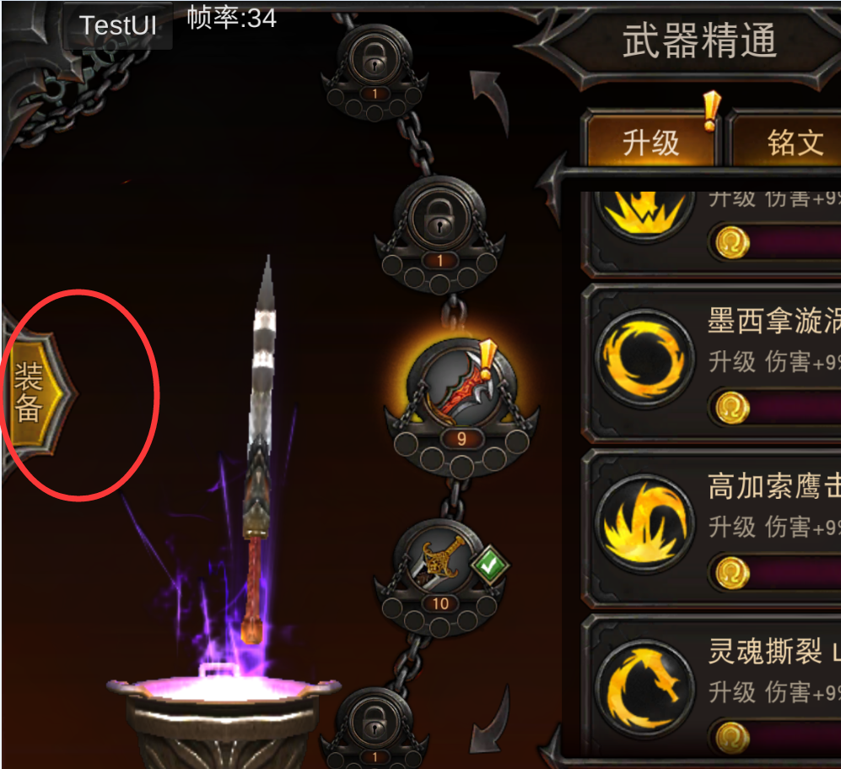 右边的装备不知道有什么意义。 | 秦志

场景 | 1.2两关的场景效果看起来最舒服。 | 谢建
 | 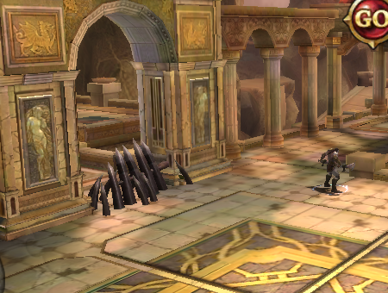 路障和场景不搭配。 | 何礼洪
 |  | 温炯成
 | 主城太单调 | 李忠艳
 | 有些地图 光影上 不是特比舒服有些场景感觉光影不是很舒服 | 刘志强
 | 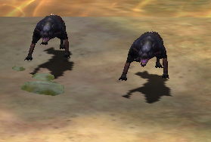 1-7碰撞有点不对，人物好像凌空 | 罗钧霆
 | 不知是场景或灯光过爆，还是怎样 特效有点过爆，需要加暗色 | 区锐文
 | 神侍界面神侍技能界面需要优化 | 温炯成
 | 主城场景，添加神侍展示位，主城优化 | 郭鹏
 | 场景装饰物例如尸体等和过场不统一。 | 郭鹏

动作&过场 | 动作、过场设计还是可以优化. | 张钧
 | 屁股穿帮，跑步攻击都会出现。 | 冯智威
 | 战力动画太挫 | 何礼洪
 |  | 李忠艳
 |  | 温炯成
 | kratos抱起怪物冲撞跑起来的速度感觉有点快，不好控制，而且主角和怪物跑着撞到墙上，会产生偏移 | 何礼洪
 | 怪被打浮空掉下来到地上的一瞬间感觉卡了一下，动作不连续 | 何礼洪
 | 主角有些动作拉伸好像蛮严重的 | 刘志强
 | 第二个过场特写的主角模型上，能看到明显的奇怪扭动。 | 黄海波
 | 许多动作细节仍有问题如：例如杂兵砸在地上的弹起，感觉弹的不够高，影响了追击连击时候的爽快感和视觉的合理性。另外主角的普攻技能动作，节奏还是不是太好，爽快感不够 | 黄海波
 | 第二关过场动画，奎爷挡开长矛感觉像是怪物射偏的。 | 郭鹏

模型 | 所有过场里，能看见奎托斯正脸的时候都很丑。 | 黄海波
 | 哈迪斯副本怪太黑了和场景叠在一起很难看清，特别是没有出现血条时看不清，而且没有副本介绍。 | 徐建龙
 | 奎爷模型巨丑，特别是正面。 | 郭鹏

特效 | 升级UI特效太low | 刘梦
 |  | 何礼洪
 |  | 郭鹏
 | 1-8关过场特效不足 | 刘梦
 | 获得奖励特效太low | 刘梦
 | 打开宝箱有点单调，建议做成光芒四射的，还可以调节下关卡内的体验节奏 | 李中艳
 | 宠物培养的时候经验条上涨没特效，感觉不好看。 | 黄海波
 | 链刃、大剑的拖尾特效，在低帧率的时候会出现明显的棱角，看起来不是很好看。 | 黄海波
 | 新手引导教学应该要锁频禁掉其他操作，现在有点朴素，最好能有个美女头像对话的形式。 | 徐建龙

原画 | 缺登录美术宣传画 | 郭鹏

